List1
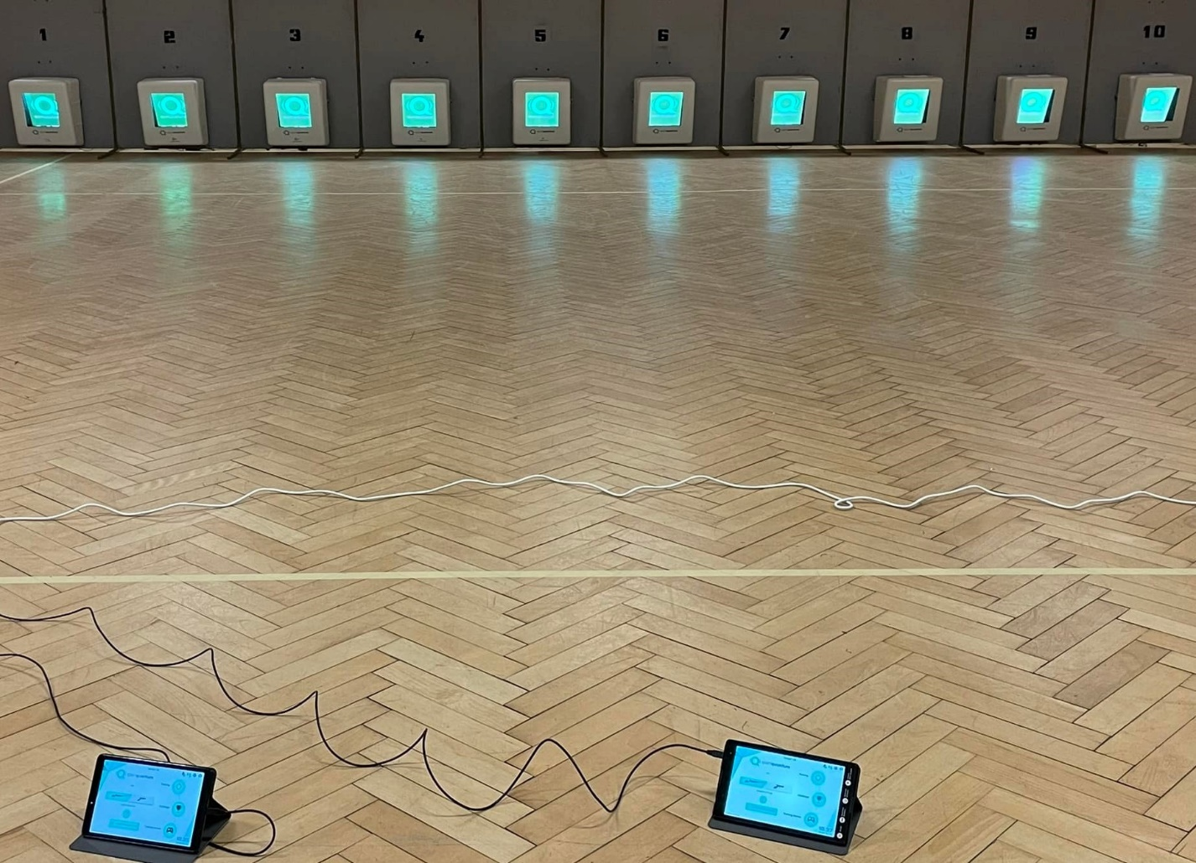

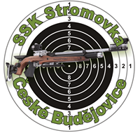
SSK Stromovka České Budějovice 0301

Velikonoční střílení

„Tento Projekt je spolufinancován Statutárním městem České Budějovice“

Borek 19.3.2022

Výsledková listina

VzPu 30 do 12 let
VzPu 30 do 14 let
VzPu 30 s oporou

